305
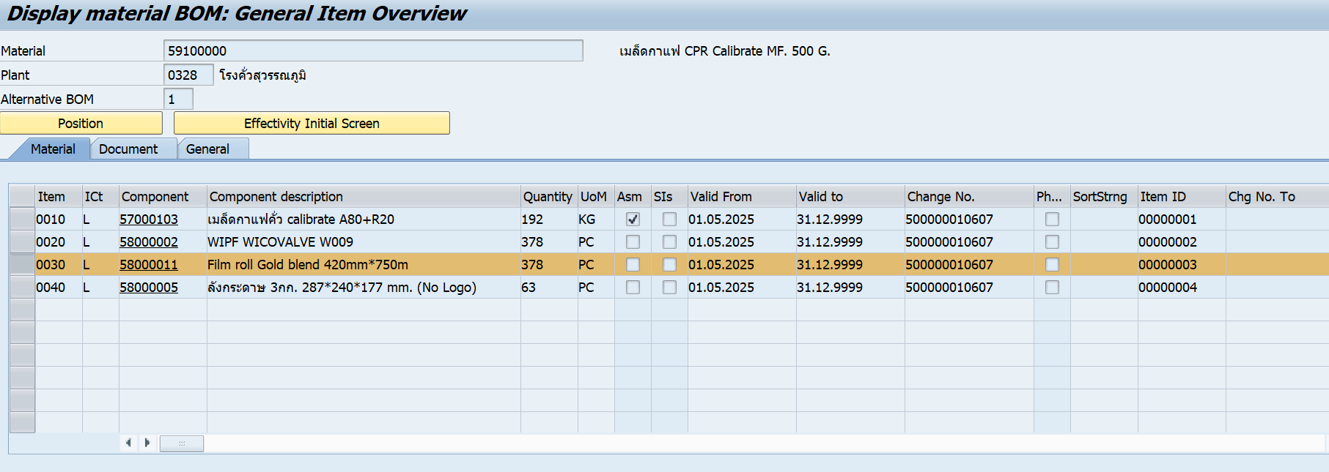
Group order | 305

Row Labels | Material | Material description | EUn | MvT | Sum of Quantity in UnE | Sum of Amt.in Loc.Cur. | check | Por Ver | วันที่ | QA เบิก (ถุง) | ห้องคั่ว(g) | ห้องแพ็ค(g) | รวม(kg) |  | เครื่องจักร | โรบอทตีแตก | วาล์วเสีย | เปลี่ยนตั้งฟิล์ม | ซองยับ | นน.ขาด | ดับเบิ้ล | ซองวาล์วแตก | Repack | รวมซองเสีย | Diff |  | ต่อหน่วย | Yeild |  | G | KG
305000000043 | 59000001 | เมล็ดกาแฟ CPR Coffee Bean MF. 500 G. | BAG | 261 | -9.00 | -1,524.24 |  | 101 |  |  |  |  | - |  |  |  |  |  |  |  |  |  |  | - | - | - | 169.36 | -100%
 | 59100000 | เมล็ดกาแฟ CPR Calibrate MF. 500 G. | BAG | 101 | 9.00 | 1,524.24 |  |  |  |  |  |  |  |  |  |  |  |  |  |  |  |  |  |  |  | - | 169.36 |  | 338.72 | 4,500.00 | 4.50 | NON BOI
305000000043 Sum |  |  |  |  | - | -
305000000044 | 59000001 | เมล็ดกาแฟ CPR Coffee Bean MF. 500 G. | BAG | 261 | -5.00 | -846.80 |  | 101 |  | - | - | - | - |  |  |  |  |  |  |  |  |  |  | - | - | - | 169.36 | -100%
 | 59100000 | เมล็ดกาแฟ CPR Calibrate MF. 500 G. | BAG | 101 | 5.00 | 846.80 |  |  |  |  |  |  |  |  |  |  |  |  |  |  |  |  |  |  |  | - | 169.36 |  | 338.72 | 2,500.00 | 2.50 | NON BOI
305000000044 Sum |  |  |  |  | - | -
305000000045 | 59000001 | เมล็ดกาแฟ CPR Coffee Bean MF. 500 G. | BAG | 261 | -4,200.00 | -711,312.00 |  | 101 |  | - | - | - | - |  |  |  |  |  |  |  |  |  |  | - | - | - | 169.36 | -100%
 | 59100000 | เมล็ดกาแฟ CPR Calibrate MF. 500 G. | BAG | 101 | 4,200.00 | 711,312.00 |  |  |  |  |  |  |  |  |  |  |  |  |  |  |  |  |  |  |  | - | 169.36 |  | 338.72 | 2,100,000.00 | 2,100.00 | NON BOI
305000000045 Sum |  |  |  |  | - | -
305000000046 | 59000001 | เมล็ดกาแฟ CPR Coffee Bean MF. 500 G. | BAG | 261 | -603.00 | -102,401.46 |  | 101 |  |  |  |  | - |  |  |  |  |  |  |  |  |  |  | - | - | - | 169.82 | -100%
 | 59100000 | เมล็ดกาแฟ CPR Calibrate MF. 500 G. | BAG | 101 | 603.00 | 102,401.46 |  |  |  |  |  |  |  |  |  |  |  |  |  |  |  |  |  |  |  | - | 169.82 |  | 339.64 | 301,500.00 | 301.50 | NON BOI
305000000046 Sum |  |  |  |  | - | -
305000000047 | 59000001 | เมล็ดกาแฟ CPR Coffee Bean MF. 500 G. | BAG | 261 | -1,295.00 | -219,916.90 |  | 101 |  | - | - | - | - |  | - | - |  | - |  | - | - | - | - | - | - | - | 169.82 | -100%
 | 59100000 | เมล็ดกาแฟ CPR Calibrate MF. 500 G. | BAG | 101 | 1,295.00 | 219,916.90 |  |  |  |  |  |  |  |  |  |  |  |  |  |  |  |  |  |  |  | - | 169.82 |  | 339.64 | 647,500.00 | 647.50 | NON BOI
305000000047 Sum |  |  |  |  | - | -
305000000048 | 59000001 | เมล็ดกาแฟ CPR Coffee Bean MF. 500 G. | BAG | 261 | -497.00 | -84,400.54 |  | 101 |  | - | - | - | - |  | - | - |  |  |  | - | - | - | - | - | - | - | 169.82 | -100%
 | 59100000 | เมล็ดกาแฟ CPR Calibrate MF. 500 G. | BAG | 101 | 497.00 | 84,400.54 |  |  |  |  |  |  |  |  |  |  |  |  |  |  |  |  |  |  |  | - | 169.82 |  | 339.64 | 248,500.00 | 248.50 | NON BOI
305000000048 Sum |  |  |  |  | - | - |  |  |  |  |  |  |  |  | - | - | - | - |  | - | - | - | - | -
Grand Total |  |  |  |  | - | -

 |  |  |  |  |  |  |  |  |  | - | - | - | - | - | - | - | - | - |  | - | - | - | - | -

สูตร CPR Coffee Bean MF. 500 G. | 58000002 | WIPF WICOVALVE W009 | PC | 261 |  |  | -
 | 58000003 | Film roll Gold blend 420mm*900m | PC | 261 |  |  | -
 | 58000005 | ลังกระดาษ 3กก. 287*240*177 mm. (No Logo) | PC | 261 |  |  | -
 | 59000001 | เมล็ดกาแฟ CPR Coffee Bean MF. 500 G. | BAG | 101 |  |  | -
 | 59000002 | GOLD BLEND ALL CAFE' ขนาด 500 G. | BAG | 261 |  |  | -
 |  |  |  |  | - | -

สูตร Calibrate | Material | Material description | EUn | MvT | Sum of Quantity in UnE | Sum of Amt.in Loc.Cur. | check
 | 58000002 | WIPF WICOVALVE W009 | PC | 261 |  |  | -
 | 58000003 | Film roll Gold blend 420mm*900m | PC | 261 |  |  | -
 | 58000005 | ลังกระดาษ 3กก. 287*240*177 mm. (No Logo) | PC | 261 |  |  | -
 | 59000002 | GOLD BLEND ALL CAFE' ขนาด 500 G. | BAG | 261 |  |  | -
 | 59100000 | เมล็ดกาแฟ CPR Calibrate MF. 500 G. | BAG | 101 |  |  | -
 |  |  |  | - | - | -

 |  |  |  |  | - | -
 |  |  |  |  | 497.00 | 84,400.54 | Diff

